상품제안서
클래식레더 필통 | 상품코드: S38850

 |  |  |  |  |  |  | 02-713-8555 | www.synergygift.co.kr
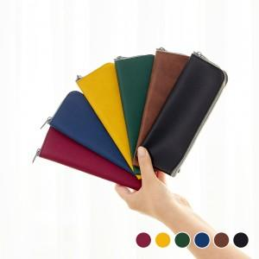 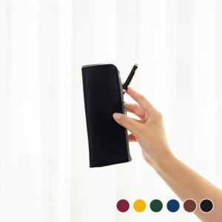 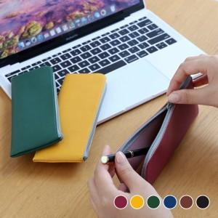

【상세/제작정보】

【인쇄/포장옵션】 | 불박, 금박, 은박 / OPP(비닐)

【공급단가】 | 수량 | 100~ | 300~ | 500~ | 1,000~ | 3,000~
*VAT별도 | 단가 | 3,180원 | 3,010원 | 2,860원 | 2,790원 | 2,740원

【상품 URL】 | https://www.synergygift.co.kr:443/src/goods_detail.php?gdno=38850

